Laporan CNC
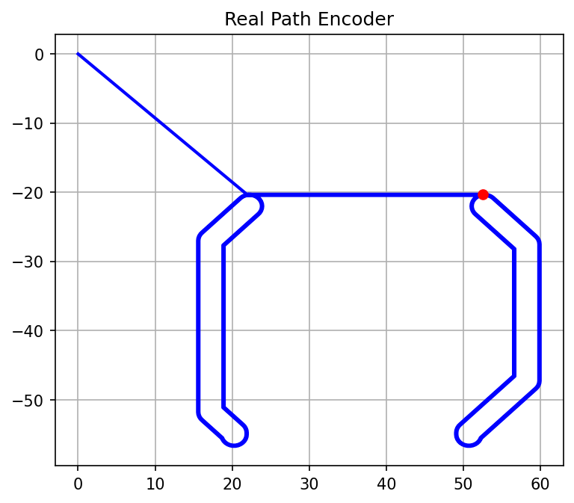
LAPORAN PENGAWASAN MESIN CNC 3 AXIS

Waktu Mulai: | 10 May 2026, 17:12:15
Waktu Selesai: | 10 May 2026, 17:12:32

Visualisasi Jalur PCB:

